Sheet1
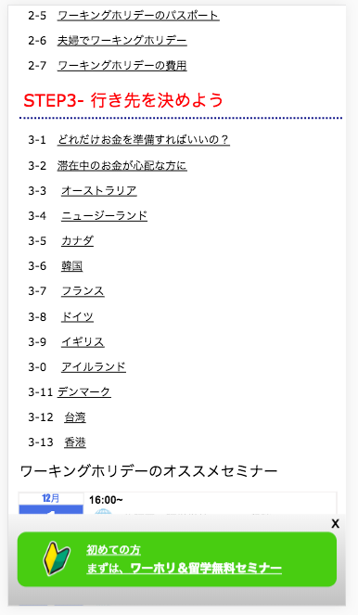
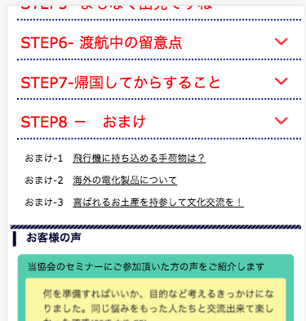

ここを、クリックした場合、メニューを開いてください
Xin thể hiện menu sau khi nhấn chuột tại đây

3-10
に変更してください
Sửa lại là 3-10

